界面&功能
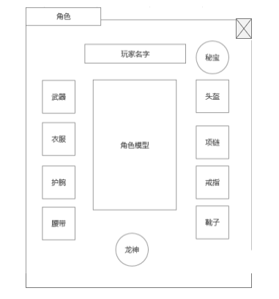
排行榜系统 |  |  |  |  | 功能规则

 | 功能入口 |  |  |  |  |  | 排行榜 相关基础规则和清单
 |  |  |  |  |  | 1.设计目的是什么 |  | 5功能点清单
 | 1.点击功能图标进入 |  |  |  |  | ▶ | 排行榜根据功能需要展示 | 模块 | 类型 | 内容 | 优先级
 | 2.图标位于主界面 |  |  |  |  | ▶ | 进行每日和每周的伤害排名，获取排名奖励 | 玄冥地宫 | UI和资源 | 排行榜界面 | 1
 | 3.参考图标 |  |  |  |  | 2.基本规则 |  |  | UI和资源 | 角色模型显示 | 1
 |  |  |  |  |  | ▶ | 排行榜根据功能需求开放类型 |  | UI和资源 | 角色头像显示 | 1
 |  |  |  |  |  | ▶ | 排行榜每5分钟刷新一次 |  | UI和资源
 |  |  |  |  |  | ▶ |  |  | UI和资源
 |  |  |  |  |  | 3.解锁方式 |  |  | 功能逻辑 | 功能开放 | 1
 |  |  |  |  |  | ▶ | 主线任务或等级开放 |  | 功能逻辑 | 排行榜类型 | 1
 |  |  |  |  |  | 4关联功能 |  |  | 功能逻辑 | 排名显示 | 2
 |  |  |  |  |  | ▶ | 主界面【入口位置】 |  | 功能逻辑 | 排行榜数据刷新 | 3
 |  |  |  |  |  |  |  |  | 功能逻辑 |  | 3
 |  |  |  |  |  |  |  |  | 功能逻辑 |  | 3

 | 排行榜界面【当前为示例】

1
4
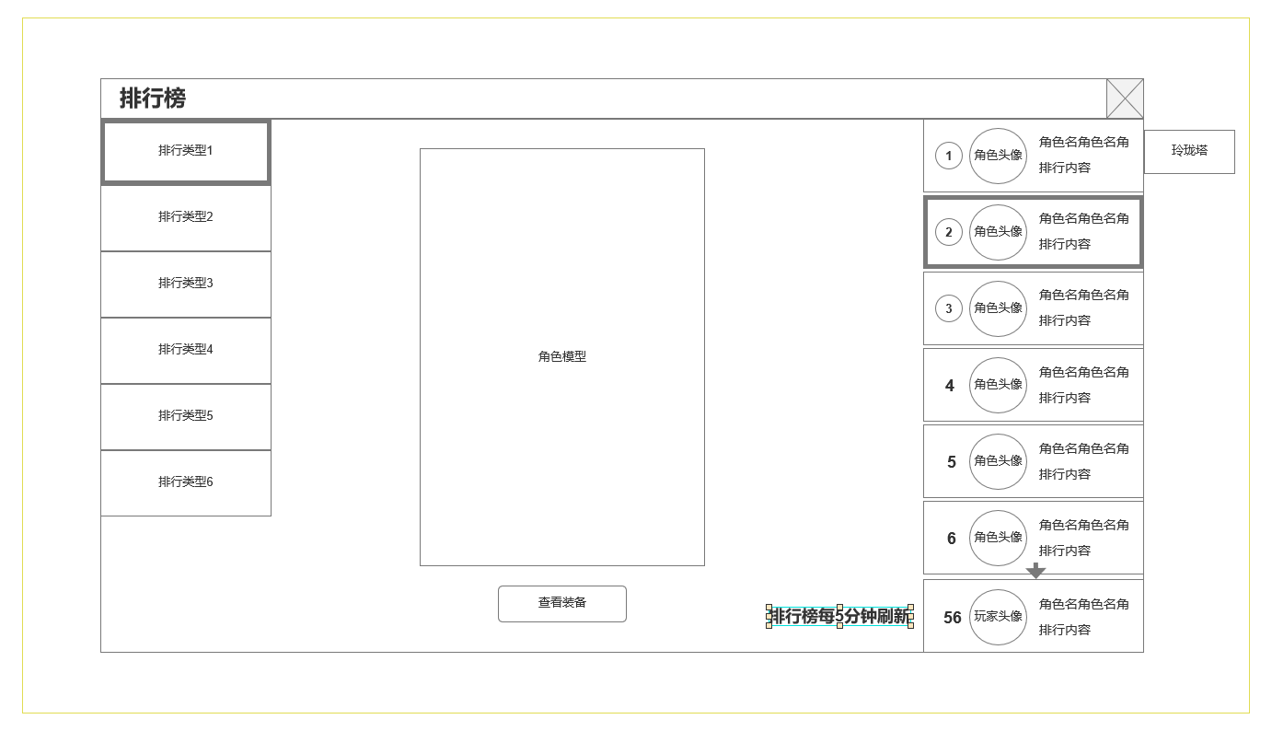
2
 |  | 1.排行类型，根据实际功能需求添加
 |  | ▶ | 基础类型：等级
 |  |  |  | 爬塔层数
 |  |  |  | 竞技场排名
 |  | 2.角色模型
 |  | ▶ | 显示角色SHOWSTAND
 |  | 3.查看装备
 |  | ▶ | 打开查看
 |  | 4.当前榜单排名，排名角色信息
 |  | ▶ | 排名名次，可上下滑动，最多50名
 |  | ▶ | 角色头像
 |  | ▶ | 角色名字
 |  | ▶ | 当前排名状态（根据榜单）

3

 | 未标注界面

副本内信息

查看装备

功能美需
UI需求

 | 序号 | 类型 | 对应界面 | 内容 | 功能需求 | 策划建议 | 参考图
 | 1 | UI | 排行榜界面 | 排行榜界面 | 详见界面功能设计
 | 2 | UI
 | 3 | UI
 | 4 | UI
 | 5 | UI
 | 6 | UI
 | 7 | UI
 | 8 | UI
 | 9 | UI
 | 10 | UI
 | 11 | UI
 | 12 | UI
 | 13 | UI
 | 14 | UI
 | 15 | UI
 | 16 | UI
 | 17 | UI
 | 18 | UI
 | 19 | UI

背景图需求

 | 序号 | 类型 | 对应界面 | 内容 | 功能需求 | 策划建议 | 参考图
 | 1 | 2D原画 | 角色SHOWSTAND模型背景 | 角色SHOWSTAND模型背景图或底座
 | 2 | 2D原画
 | 3 | 2D原画
 | 4 | 2D原画
 | 5 | 2D原画
 | 6 | 2D原画

道具图标需求

动效需求

 | 序号 | 类型 | 内容 | 描述 | 功能需求 | 策划建议 | 参考图

其他 （ICON，模型，表情等）

 | 序号 | 类型 | 对应界面 | 内容 | 功能需求 | 策划建议 | 参考图
 | 1 | ICON | 主界面 | 主界面代表技能功能的入口图标 | 主界面代表技能功能的入口图标 |  | 

参考界面
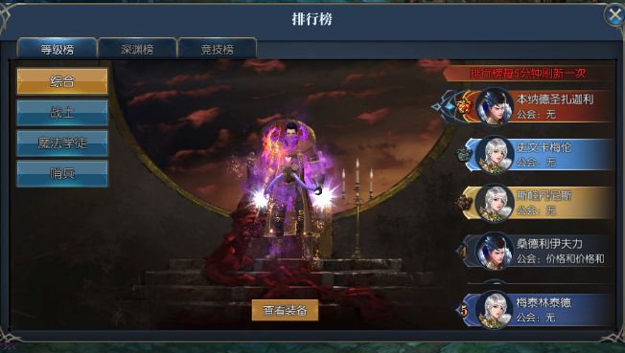
参考图

 | 参考游戏—

